Feuille 1
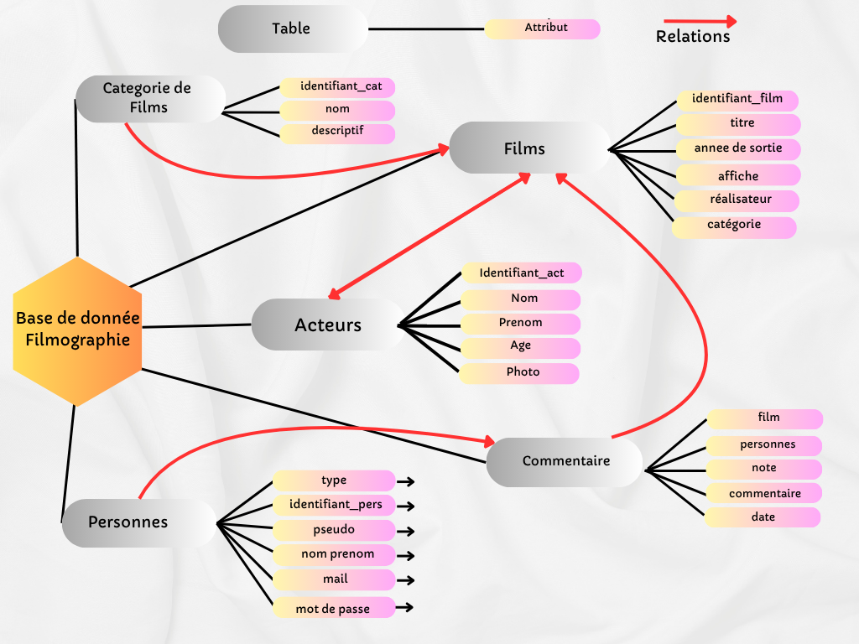
Diagramme de Gantt groupe 2 | Notre projet est de réaliser une base de donnée de filmographie.
Chloé Charon, Ethan Kiene, Mohamed El Kady | Nous réaliserons une banque de films

 | * Des catégories de film * Des films * Des acteurs * Un lien entre les acteurs et les films * Des personnes * Des commentaires sur les films

Personnes du groupe :
Mohamed El Kady
Ethan Kiene
Chloé Charon
Tout les membres

Tâches : | Séances : | 10/06/25 10h15-11h30 | 11/06/25 13h30-17h | 12/06/25 10h15/12h30 | 12/06/25 13h30-17h | 13/06/25 8h30-12h | 13/06/25 13h30-17h | 17/06/25 8h30-10h | 18/06/25 8h30-12h | 18/06/25 13h30-17h | 19/06/25 Fin du projet
Création du diagrame de gantt | /
Creation du crud acteur | /
Lien entre le Crud Film et Acteur | /
Création du Crud Catégorie de film | /
Création du Crud Films | /
Création du Crud Personnes | /
Création du Crud Commentaires | /
Création des formulaires Acteurs (Affichage + Ajout) | /
Création des formulaires Films et Catégorie de films (Affichage + Ajout) | /
Création des formulaires Personnes et Commentaires (Affichage + Ajout) | /
Création de la Machine Virtuelle Et migration de la base de donnée | /
Phase de test et d'amélioration | /
Préparation de la démo et de la Présentation | /
Dépôt définitif GitHub | /
Présentation Finale | /

Shéma relationnel du projet :

